INTRODUCTION
 | 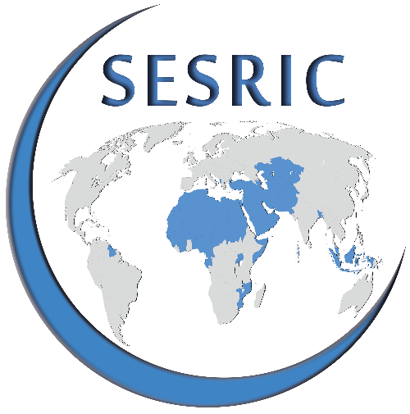 | QUESTIONNAIRE SUR LA CARTOGRAPHIE DU PAYSAGE DE L'AIDE AU DÉVELOPPEMENT ET LA COOPÉRATION DANS LES PAYS MEMBRES DE L'OCI
 | INTRODUCTION
 | Le SESRIC dirige le projet sur la « Cartographie du paysage de l'aide au développement et la coopération dans les pays membres de l'OCI » dans le but d'élaborer une liste d'informations sur les organismes nationaux d'aide au développement (OAD) des pays membres l'OCI, y compris les ministères et/ou d'autres institutions gouvernementales compétents. Le répertoire portera sur les informations institutionnelles, les contextes et les activités relatives à l'aide publique au développement (APD) et d'autres types d'aide au développement sous la responsabilité des des OAD nationaux.
 | OBJECTIF
 | Le but de ce questionnaire est de recueillir des informations sur le contexte et les activités des OAD nationaux dans les pays membres responsables de la coordination de l'aide publique au développement (APD) et d'autres programmes de coopération bilatéraux et multilatéraux relatifs au développement économique et social. Les institutions répondantes sont demandées de partager également les données de l'APD de leur pays. En outre, la nomination de point(s) focal (ou focaux) est demandée afin de maintenir davantage de communication sur des projets connexes et les modalités de coopération.
 | NOTE IMPORTANTE
 | Le questionnaire comprend trois parties différentes, à savoir : PARTIE 1: Structure organisationnelle et contextuelle PARTIE 2: Diffusion de l'aide au développement PARTIE 3: Statistiques de l’aide publique au développement
 | Pour les « Questions fermées », veuillez cocher ou mettre un (X) dans la case correspondante. Pour les « Questions ouvertes », veuillez écrire ou taper uniquement dans l'espace prévu sous chaque question. Si nécessaire, veuillez ajouter une page séparée. Veuillez, en répondant aux questions, prendre compte de toutes les sources d’informations, y compris d'autres entités / organismes gouvernementaux.
Veuillez remplir le formulaire de façon électronique et l’envoyer à statistics@sesric.org au plus tard le 31 décembre 2018.
Si vous avez des questions concernant le contenu du formulaire, veuillez les envoyer par courriel à: statistics@sesric.org
 | INFORMATIONS INSTITUTIONNELLES
 | 1. Veuillez fournir les coordonnées de votre institution:
 | PAYS
 | Nom de l’institution:
 | Abréviation de l’institution (s'il y a lieu)
 | Nom du responsable de l’institution:
 | Le titre du responsable de l’institution:
 | Téléphone |  | Code de pays | Code de ville | Numéro
 | Numéro de fax |  | Code de pays | Code de ville | Numéro
 | Adresse électronique
 | E-mail (s)
 | Compte Twitter (s’il existe):
 | Adresse postale
 |  |  | Ville |  | Pays

 | 2. Veuillez fournir les coordonnées du point focal répondant au questionnaire:
 | Nom et prénom
 | Titre
 | Département
 | Téléphone |  | Code de pays | Code de ville | Numéro
 | Numéro de téléphone mobile:
 | E-mail (s)

 | 3. Veuillez fournir les coordonnées du responsable du Département chargé des données sur les flux de financement du développement
 | Nom et prénom
 | Titre
 | Département
 | Téléphone |  | Code de pays | Code de ville | Numéro
 | Numéro de téléphone mobile:
 | E-mail (s)

 | AVERTISSEMENT
 | Le SESRIC rassemblera les réponses et publiera les informations institutionnelles sur son site web consultables par les pays membres de l'OCI , les institutions de l’OCI et d’autres organisations internationales liées à l'aide au développement.

